【Ⅰ】
地区大会で新たに発見した
リスク及び対策を追加
ETロボコン2013地区大会の反省を踏まえ、規約に沿った開発要件を抽出
１．地区大会の反省
地区大会を終えての反省
得意分野で役割分担
良かった点
・TODO作成
・イメージトレーニング
全国大会までの課題を確認し、スケジュールを
再構成
プログラミングが得意な人はプログラミング
苦手な人はモデルなど、、
役割分担することで効率UP☆
参加
メンバの作業ロケーションが
違う。バージョン管理、資産活用とメンバの底上げ
プロジェクト運用
SVN
Trac
教育
分散開発
悪かった点
開発
機能
イベント
開発
機能
イベント
去年のソースがしっかりしていたため、
機能アップに時間を多く割くことが出来た
ソース管理
課題の再確認
モチベーションの向上
走行イメージの共有
共通認識不足
編集時のルール
ベーシックコース
難所
ルックアップ
シーソー
モード切替の処理
モード切替の処理
準備不足
ルールの理解
TODO作成
車検対策
その他
リモートストップ
デバックモード時
キャリブレーション
ロボットの初期化
準備
・チェックアウトしてロックを
かけて修正
・１日の作業後に必ずコミット
必要なものの確認を徹底
予実管理
目標が不鮮明
1日の達成度が不明
・1日の予定・実績を議事録に必ず残す
・進捗状況をチームで共有
PID制御
ルックアップ後のライントレース復帰
シーソー後のライントレース復帰
キャリブレーション測定時の処理
外乱補正
まいまい走行
ユースケース記述
ミスユースケースの
補足説明１
ミスユースケースの
補足説明２

 |  |  |  |  |  |  |  |  | 株式会社ヒューマンテクノシステム

■ 要求分析－機能要件 － 要件分析から課題を抽出する。課題を解決する開発方針を定め、機能要件を導きだす。 |  |  |  |  |  |  |  |  |  | 1/5

 | 名称 | コースを攻略する | 基本アクター | 競技後

 | 目的 | ベーシックステージからガレージまでの区間を 走行する | トリガー | リモートスタートシステムがBluetoothスタートを指示する、 または競技者がタッチセンサを押す

 |  |  |  |  |  |  | 名称 | マシンが把握している位置情報が狂う

 | 事前条件 | マシンがスタート位置で停止していること | 基本フロー | １. システムは、区間を攻略を行う ２. システムは、区間の攻略が終了すると、次の区間の攻略を行う(ガ レージ区間攻略終了まで１～２を繰り返す) ３. システムは尻尾を出し停止する | 名称 | 場所ごとに光の値が変わる | 脅威 | コースのしわやゆがみ、マシンの車軸のズレ等の 影響でマシン内自己位置が実際の走行位置とず れる。目的地がずれてしまうことで意図しない場所 へ走行してしまう。

 |  |  |  |  | 脅威 | ラインセンサより取得するライン値は外乱光の影響を受けるため、 ライントレースを正確に実行することができなくなる場合がある
 | 正常終了条件 | マシンがガレージ内で停止していること

 | 異常終了条件 | 区間の攻撃が終了しない（コースアウトする） | 例外フロー | 1.1 転倒した場合、モータを止める | 緩和 | 場所ごとにキャリブレーションを行い動作に反映させることで、色 の違いによる誤動作リスクを低減する
 |  |  |  |  |  |  | 緩和 | 自己位置の補正を行う

【Ⅱ】
 | 株式会社ヒューマンテクノシステム

■ 構造設計－振る舞い－並行性設計 |  | 2/5

１．構造

機能要件から要素および要素間の関係を構造化

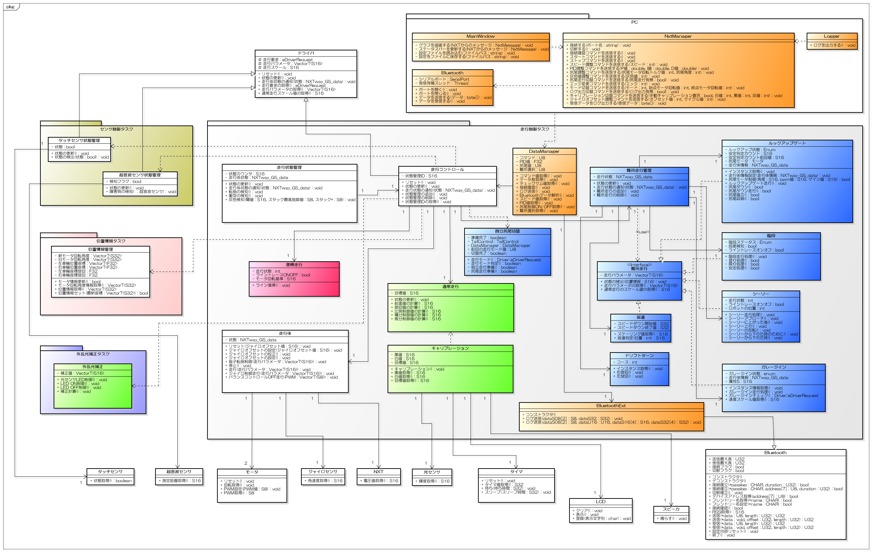

走行状態の管理
転倒検知／灰色（マーカー）検知を行う
PC-NXT Bluetooth管理
Bluetooth通信よりデータの送受信を行う。

位置情報の管理
走行している場所を管理する
走行の管理
走行状態、位置情報から最適な走行をコントロールする
難所の管理
各難所に必要な機能を集約し、各機能を管理する

地区大会
シーソーは失敗
ルックアップは成功！

【Ⅲ】
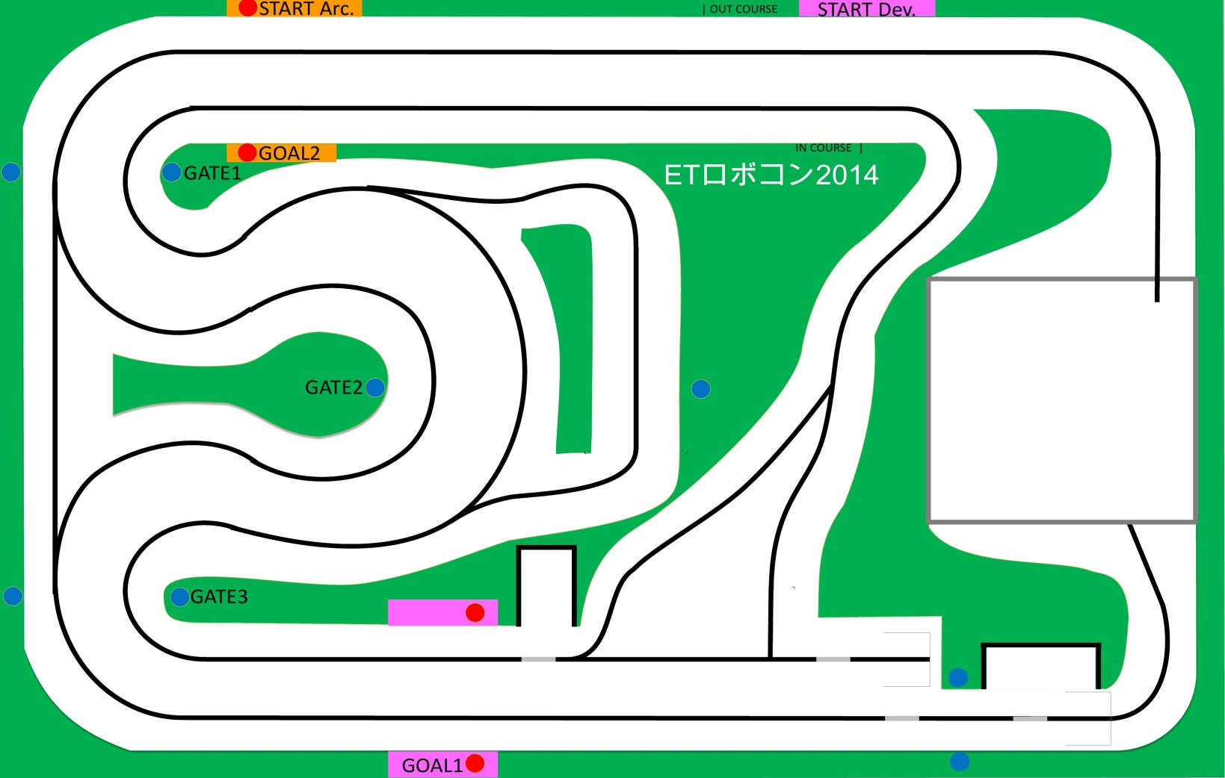
■ 走行戦略 |  |  | 3/5

●コース

IN
1.スタート走行
2.坂道走行
3.ルックアップ
4.ガレージイン

①
②
OUT
1.スタート走行
2.坂道走行
3.シーソー
4.ガレージイン
②
①

③

ベーシックコースを完走
1.PID制御、キャリブレーション
2.位置情報
3.フェールセーフ
4.Bluetooth制御
5.坂道走行
6.開発環境とコミュニケーション

③

④
④

１．PID制御、キャリブレーション

PID制御を用いてなめらかな走行を実現する
 |  | －旋回値が大きいときは速度を遅く、小さい時は速度を早くするよう、
 | →黒色+白色の中間値を目標値とすると、灰色通過時は灰色に入り込んでしまうため、 | 旋回値に比例して安定する前進値を算出する。
 | 白色+灰色の中間値に設定した。 | 右図は、横軸Turn値（MAX:100）、縦軸Forward値（MAX:100）とした。
 |  | 1次式から5次式のForward算出式グラフである。
 |  | なめらか走行をキープしながら極力早く走行できる式（3次式）を採用した。
ETロボコン2013と同様、なめらかに走行するためにPID制御を採用した。
倒立APIの旋回値 = P + I + D
P (Propotional） ：偏差に比例する制御 = Kp(比例ゲイン) x 偏差
I (Integral） ：偏差の積分に比例する制御 = Ki(積分ゲイン) x 差異の総和
D (Derivative） ：偏差の微分に比例する制御 = Kd(微分ゲイン) x 差異の変位
※偏差 = 測定値 - 目標値
Kp,Ki,Kdは限界感度法を採用し、NXTの最適値を導きだした。
■より早く、正確な走行を実現するために
－光センサの外乱光補正した値を使用。実績のある「まいまい方式」を採用した。

Forward算出式
 | y=x^1 | y=x^2 | y=x^3 | y=x^4 | y=x^5
 | 100 | 100 | 100 | 100 | 100
 | 99 | 98.01 | 97.0299 | 96.059601 | 95.09900499
 | 98 | 96.04 | 94.1192 | 92.236816 | 90.39207968
 | 97 | 94.09 | 91.2673 | 88.529281 | 85.87340257
 | 96 | 92.16 | 88.4736 | 84.934656 | 81.53726976
 | 95 | 90.25 | 85.7375 | 81.450625 | 77.37809375
 | 94 | 88.36 | 83.0584 | 78.074896 | 73.39040224
 | 93 | 86.49 | 80.4357 | 74.805201 | 69.56883693
 | 92 | 84.64 | 77.8688 | 71.639296 | 65.90815232
 | 91 | 82.81 | 75.3571 | 68.574961 | 62.40321451
 | 90 | 81 | 72.9 | 65.61 | 59.049
 | 89 | 79.21 | 70.4969 | 62.742241 | 55.84059449
 | 88 | 77.44 | 68.1472 | 59.969536 | 52.77319168
 | 87 | 75.69 | 65.8503 | 57.289761 | 49.84209207
 | 86 | 73.96 | 63.6056 | 54.700816 | 47.04270176
 | 85 | 72.25 | 61.4125 | 52.200625 | 44.37053125
 | 84 | 70.56 | 59.2704 | 49.787136 | 41.82119424
 | 83 | 68.89 | 57.1787 | 47.458321 | 39.39040643
 | 82 | 67.24 | 55.1368 | 45.212176 | 37.07398432
 | 81 | 65.61 | 53.1441 | 43.046721 | 34.86784401
 | 80 | 64 | 51.2 | 40.96 | 32.768
 | 79 | 62.41 | 49.3039 | 38.950081 | 30.77056399
 | 78 | 60.84 | 47.4552 | 37.015056 | 28.87174368
 | 77 | 59.29 | 45.6533 | 35.153041 | 27.06784157
 | 76 | 57.76 | 43.8976 | 33.362176 | 25.35525376
 | 75 | 56.25 | 42.1875 | 31.640625 | 23.73046875
 | 74 | 54.76 | 40.5224 | 29.986576 | 22.19006624
 | 73 | 53.29 | 38.9017 | 28.398241 | 20.73071593
 | 72 | 51.84 | 37.3248 | 26.873856 | 19.34917632
 | 71 | 50.41 | 35.7911 | 25.411681 | 18.04229351
 | 70 | 49 | 34.3 | 24.01 | 16.807
 | 69 | 47.61 | 32.8509 | 22.667121 | 15.64031349
 | 68 | 46.24 | 31.4432 | 21.381376 | 14.53933568
 | 67 | 44.89 | 30.0763 | 20.151121 | 13.50125107
 | 66 | 43.56 | 28.7496 | 18.974736 | 12.52332576
 | 65 | 42.25 | 27.4625 | 17.850625 | 11.60290625
 | 64 | 40.96 | 26.2144 | 16.777216 | 10.73741824
 | 63 | 39.69 | 25.0047 | 15.752961 | 9.92436543
 | 62 | 38.44 | 23.8328 | 14.776336 | 9.16132832
 | 61 | 37.21 | 22.6981 | 13.845841 | 8.44596301
 | 60 | 36 | 21.6 | 12.96 | 7.776
 | 59 | 34.81 | 20.5379 | 12.117361 | 7.14924299
 | 58 | 33.64 | 19.5112 | 11.316496 | 6.56356768
 | 57 | 32.49 | 18.5193 | 10.556001 | 6.01692057
 | 56 | 31.36 | 17.5616 | 9.834496 | 5.50731776
 | 55 | 30.25 | 16.6375 | 9.150625 | 5.03284375
 | 54 | 29.16 | 15.7464 | 8.503056 | 4.59165024
 | 53 | 28.09 | 14.8877 | 7.890481 | 4.18195493
 | 52 | 27.04 | 14.0608 | 7.311616 | 3.80204032
 | 51 | 26.01 | 13.2651 | 6.765201 | 3.45025251
...
目標値が(黒色+白色)/2の場合、灰色通過時の灰色に入り込んでしまう。
目標値を(白色+灰色)/2とし、灰色に入り込まないようにした。

【Ⅳ】
 | 株式会社ヒューマンテクノシステム

■ 要素技術 |  | 4/5

2．位置情報
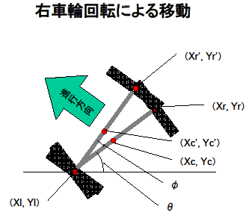
3．フェールセーフ
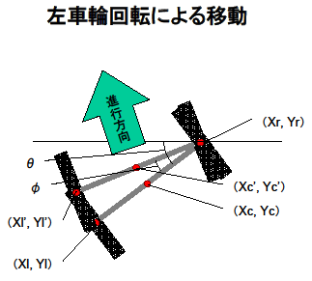

走行体位置情報・向きき算出
転倒時、他チームの走行体等を巻き込まない為の処理

コース上の走行体位置＆向きを把握することで
●直線コースを最速で走る
●カーブを安全に曲がる
●難所進入の準備を行う
などへの有効活用を実現！
転倒した場合、タイヤを動かすモーターが一定の速度で回転し続ける

ログより、モーターの前進PWM値がほぼ100で固定されると判明

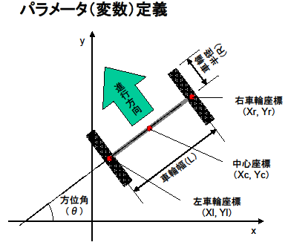
右車輪が座標（Xr,Yr）から車輪回転角n（°）だけ回転して座標（Xr’,Yr’）へ移動する場合の右車輪の移動先座標（Xr’,Yr’）
Xr’ ＝ Xl ＋ cos（θ＋ n × R ／ L ）
Yr’ ＝ Yl ＋ sin（θ＋ n × R ／ L ）
右車輪移動による移動先中心座標
Xc’ ＝ （Xr’ ＋ Xl） ／ 2
Yc’ ＝ （Yr’ ＋ Yl） ／ 2
右車輪と同様に、左車輪が回転した場合の左車輪の移動先座標（Xl’,Yl’）
Xl’ ＝ Xr ＋ cos（180＋θ－ n × R ／ L ）
Yl’ ＝ Yr ＋ sin（180＋θ－ n × R ／ L ）
左車輪移動による移動先中心座標
Xc’ ＝ （Xr ＋ Xl’） ／ 2
Yc’ ＝ （Yr ＋ Yl’） ／ 2
左右の車輪回転角を交互に計算することで現在位置情報（座標）を算出。
走行体の向きは、右車輪回転による座標移動角度（φ）－左車輪回転による座標移動角度（φ）により算出。

PWM値が一定回数以上100であれば転倒したと判断できる

以下の2点を考慮し250回を転倒検知の閾値として使用
・たまたまPWM値100の区間が長く続いた場合に転倒誤検知となるのをを防ぐためある程度時間をかけて判定する
→実験にて0.4secの間、PWM値が100の場合があったため念のため2倍以上となる1secを設定
・走行タスクは4msecのため、1secに設定した場合は250回タスクが実行された時となる。

4．Bluetooth制御

クラス図

トライ＆エラーをより効率よく行うために、Bluetooth通信を用いたリモート操作を実現！
・各種パラメータをBluetooth通信より注入
・走行ログを自動保存
・各種パラメータのリアルタイムモニタ

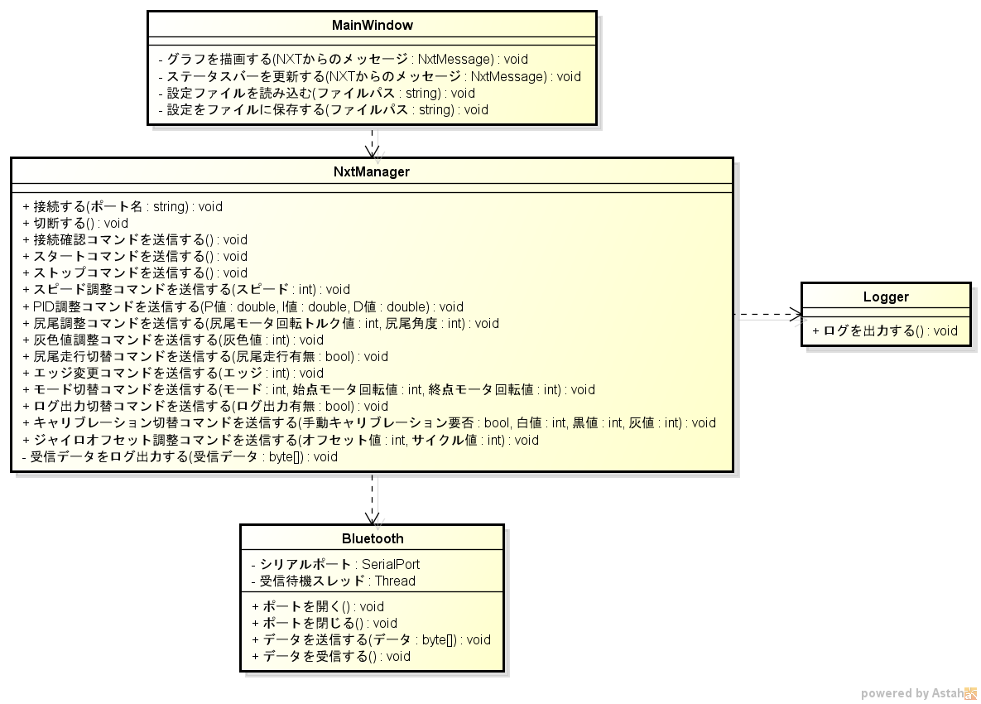

リアルタイムで表示するため、チューニングポイントが分かる。

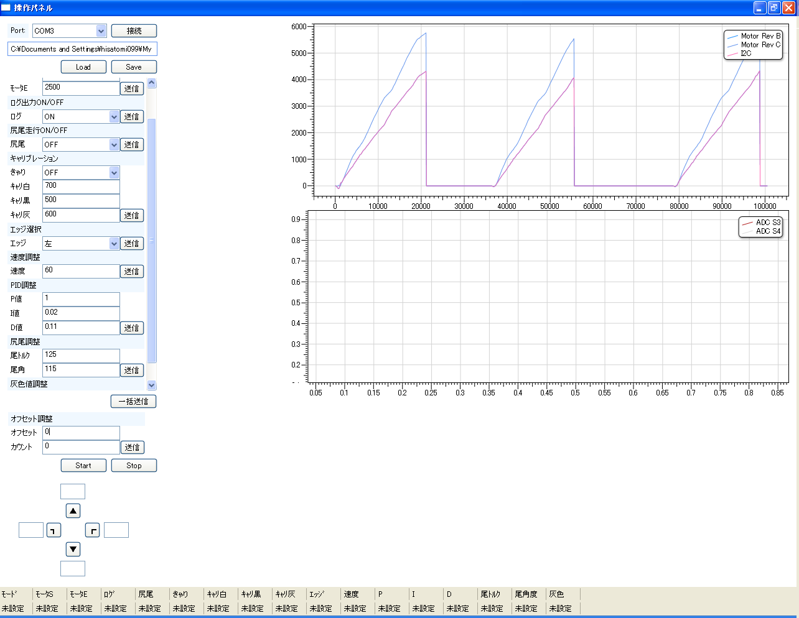
パラメータ設定ファイルの保存／ロード機能。

各種パラメータを動的に変更する。
＜ツール作成前＞
試走後、ログを確認してソースを変更し、ビルドしてロードするた
め、１回の試走に時間がかかる。

＜ツール作成後＞
試走中にグラフを確認しながらパラメータを調整できるため、試走後はすぐに次の試走に移れる。作業効率が飛躍的にアップ！

ラジコン操作パネル。前後進、左右旋回を自由自在に。
設定値確認用ステータスバー。現在の設定値を走行体から受け取って表示する。

【Ⅴ】
1.要件分析

1.要件定義

スピードが遅い場合

このまま踏ん張れる
バッテリの平均値をとって電圧降下を測定
・坂道の頂点を超えた地点で転倒する場合あり
・スピードを最高速度を100にすると転倒しない(第2回目試走会時)
慣性

 | バッテリ平均/100
 | 81.89
 | 81.88
 | 81.87
 | 81.87
 | 81.87
 | 81.87
 | 81.87
 | 81.87
 | 81.87
 | 81.87
 | 81.87
 | 81.86
 | 81.85
 | 81.85
 | 81.85
 | 81.85
 | 81.85
 | 81.85
 | 81.85
 | 81.85
 | 81.85
 | 81.85
 | 81.85
 | 81.85
 | 81.85
 | 81.85
 | 81.84
 | 81.83
 | 81.83
 | 81.83
 | 81.83
 | 81.83
 | 81.83
 | 81.82
 | 81.81
 | 81.8
 | 81.8
 | 81.8
 | 81.8
 | 81.8
 | 81.8
 | 81.79
 | 81.78
 | 81.78
 | 81.78
 | 81.78
 | 81.78
 | 81.78
 | 81.77
 | 81.76
...

① 坂道の頂点を超えた時点で、前屈みになる
② スピードが速すぎると慣性に従ってそのまま倒れる
※ スピードが遅い場合は前進方向への慣性が少なくなる分踏ん張れると予測

スピードが早い場合
このまま倒れてしまう
1.要件定義

慣性

坂道でスピードを落とせば慣性を殺せるので問題解決！
坂道攻略のため、登坂時は試走会にて転倒せず安定して走行できた"100"に設定。
頂上を超えた後は通常の速度に戻して走行しタイムロスを少なくして走行する！

5.坂道走行

6.開発環境とコミュニケーション
追加課題

担当者
Trac
Subversion
最新コードをダウンロードして動作確認
課題、要望があればチケット発行
チケットの対応
チケット駆動による開発で進捗の見える化を図る。
wikiベースで情報を登録することによって常に最新の情報を共有。
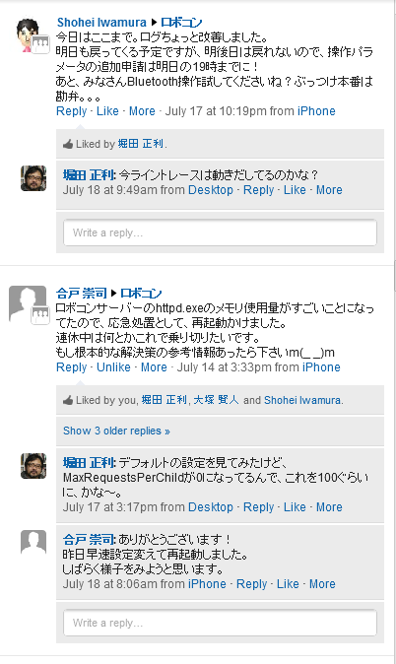
□ 目的
・プロジェクト管理の見える化
・情報の共有
・技術資産の共有
・成果物のバージョン管理
・コミュニケーションの活性化

□ 手段
・構築が容易なオールインワンパッケージである「Trac Lightning」を採用
・社内SNSである「Yammer」を採用

□ 効果
・属人化しがちの情報をメンバ全員で共有！
・メンバ全員がいまの状況を把握！
・メールで延々とやっていた課題検討が容易かつスピーディーに！
・つぶやきによる”いま”が見えるため情報がはやい

頂上の検知は登坂の検知とモーターの回転数を使用
登坂の検知から一定回数以上モーターが回転した時を著上を通過したとみなす。

